Hoja1
Desembolso por la compra de la maquina nueva |  |  |  |  | Inversion inicial requerida en el año
Precio de compra al proveedor |  | 75,000.00 |  |  | Desembolso por la compra de la maquina nueva |  |  |  | (80,000.00)
Gastos de instalación |  | 5,000.00 |  |  | Aumento de capital de trabajo neto |  |  |  | (17,000.00)
 |  | 80,000.00 | SALIDA |  | Ingreso neto por la venta de la máquina antigua |  |  |  | 72,700.00
 |  |  |  |  |  |  |  |  | (24,300.00)
Aumento de capital de trabajo neto
Cambios Activos corrientes |  | 25,000.00
(-) Cambios en los pasivos corrientes |  | 8,000.00
Capital neto |  | 17,000.00 | SALIDA

Ingreso neto por la venta de la máquina antigua
Valor de venta de máquina antigua |  | 75,000.00
(-) ISR por ganancia en la venta |  | 2,300.00
 |  | 72,700.00 | ENTRADA

Valor de adquisición de la máquina antigua |  | 130,000.00
valor en libros |  | 52,000.00
Valor de venta de máquina antigua |  | 75,000.00
Ganancia en venta del activo |  | 23,000.00

* ISR (10%) |  | 2,300.00

Depreciación annual | 26,000.00
años transcurrdiso | 3
depreciacion acumulada | 78,000.00

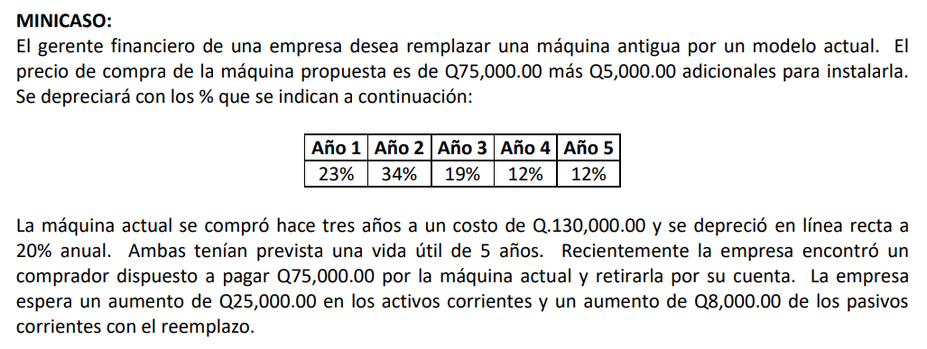
 |  |  |  | Año 1 | Año 2 | Año 3 | Año 4 | Año 5
 |  |  | FNE del retador | 37,600.00 | 39,800.00 | 36,800.00 | 35,400.00 | 35,400.00
 |  |  | (-)FNE del defensor | 38,000.00 | 35,000.00 | 25,500.00 | 22,500.00 | 19,500.00
 |  |  | FNE incrementales (1-5) año | (400.00) | 4,800.00 | 11,300.00 | 12,900.00 | 15,900.00

 |  |  | FNE del retador (propuesta) | Año 1 | Año 2 | Año 3 | Año 4 | Año 5
 |  |  | Ingresos | 504,000.00 | 504,000.00 | 504,000.00 | 504,000.00 | 504,000.00
 |  |  | (-) Gastos | 460,000.00 | 460,000.00 | 460,000.00 | 460,000.00 | 460,000.00
 |  |  | (-)Depreciación | 18,400.00 | 27,200.00 | 15,200.00 | 9,600.00 | 9,600.00
 |  |  | UAII | 25,600.00 | 16,800.00 | 28,800.00 | 34,400.00 | 34,400.00
 |  |  | (-) Impuestos 25% | 6,400.00 | 4,200.00 | 7,200.00 | 8,600.00 | 8,600.00
 |  |  | Utilidad neta | 19,200.00 | 12,600.00 | 21,600.00 | 25,800.00 | 25,800.00
 |  |  | (+) Depreciación | 18,400.00 | 27,200.00 | 15,200.00 | 9,600.00 | 9,600.00
 |  |  | FNE operatiovo del retador | 37,600.00 | 39,800.00 | 36,800.00 | 35,400.00 | 35,400.00

 |  |  | FNE del defensor (propuesta) | Año 1 | Año 2 | Año 3 | Año 4 | Año 5
 |  |  | Ingresos | 440,000.00 | 460,000.00 | 480,000.00 | 480,000.00 | 450,000.00
 |  |  | (-) Gastos | 398,000.00 | 422,000.00 | 446,000.00 | 450,000.00 | 424,000.00
 |  |  | (-)Depreciación | 26,000.00 | 26,000.00
 |  |  | UAII | 16,000.00 | 12,000.00 | 34,000.00 | 30,000.00 | 26,000.00
 |  |  | (-) Impuestos 25% | 4,000.00 | 3,000.00 | 8,500.00 | 7,500.00 | 6,500.00
 |  |  | Utilidad neta | 12,000.00 | 9,000.00 | 25,500.00 | 22,500.00 | 19,500.00
 |  |  | (+) Depreciación | 26,000.00 | 26,000.00
 |  |  | FNE operatiovo del retador | 38,000.00 | 35,000.00 | 25,500.00 | 22,500.00 | 19,500.00

 |  |  | Flujo de efectivo terminal año 5
 |  |  | Ingreso neto por la venta de la maquina nueva |  |  | 9,000.00
 |  |  | (+) recuperacion de capital de trabajo |  |  | 17,000.00
 |  |  |  |  |  | 26,000.00

 |  |  | Ingreso neto por la venta de la máquina nueva
 |  |  | Valor de venta de máquina antigua |  |  | 10,000.00
 |  |  | (-) ISR por ganancia en la venta |  |  | 1,000.00
 |  |  |  |  |  | 9,000.00

 |  |  | Valor de adquisición de la máquina nueva |  |  | 10,000.00
 |  |  | valor en libros |  |  | -

 |  |  | Ganancia en venta del activo |  |  | 10,000.00
 |  |  | * ISR (10%) |  |  | 1,000.00

 |  |  |  | Año 0 | Año 1 | Año 2 | Año 3 | Año 4 | Año 5
 |  |  | FNE | (24,300.00) | (400.00) | 4,800.00 | 11,300.00 | 12,900.00 | 41,900.00
 |  |  | VPN | $8,299.09

 |  |  |  |  | negativo = defensor
 |  |  |  |  | positivo = retador

 |  |  |  | TIR | 29%

